■ 표지
현 장 설 명 서

■ 공사명 : 0000 현장 (도급계약서 내 공사명 기입) |  | 현장 작성란 | 행높이(타이틀 간 간격) : 10

■ 공종명 : 마루공사

- 목 차 - |  |  | 열너비 : 9
 |  |  | 행높이 : 28
 | Ⅰ. 공사개요 |  | 문자크기 : 타이틀 36, 이외 14
 |  |  | 글꼴 : 굴림

 | Ⅱ. 입찰 및 하도급 일반조건
 | 1. 입찰 일반사항
 | 2. 하도급 일반조건
 | 3. 견적시 유의사항

 | Ⅲ. 공종별 공사범위 및 견적조건
 | 1. 공사 범위
 | 2. 견적 조건

 | Ⅳ. 관련양식
 | 1. 현장설명 참가 확인서
 | 2. 윤리경영 실천 서약서
 | 3. 입찰시간 연장 동의서

▪ 최종 개정일자 : 2025년 11월 (Rev 3)

Ⅲ (마루공사)공종별 공사범위 및 견적조건

Ⅲ. 공종별 공사범위 및 견적조건
 | 1. 공사 범위 |  |  |  |  |  |  | 열너비 : 9 (1,2열 2 / 11열 4)
 |  | 1) 지급자재 : 없음 |  |  |  |  |  | 행높이 : 25
 |  | 1) 지입자재 : 지급자재를 제외한 모든 주/부자재 일체 |  |  |  |  |  | 글꼴 : 굴림
 |  | 2) 각종 자재(강마루 등) 하차, 소운반 및 관리 |  |  |  |  |  | 표시형식 : 일반
 |  | 3) 잉여자재 뒷정리 및 귀책사유 폐기물 반출(해당시 폐기물처리 신고 및 비용 포함)
 |  | 4) 보양 및 해체("갑"의 보양기준 준수, 시공 전 "갑"에 확인 요청)
 |  | 5) 자재 및 장비 사용계획서 제출 및 현장 반입자재 검수
 |  | 6) 샘플 보드(타일별 1M2) 제작 후 제출
 |  | 7) 이질재료 접합부 재료분리대 시공(자재 포함 견적)
 |  | 8) 이질재(벽, 걸레받이 등)와 바닥재 접합부, 아일랜드식탁 바닥 마감 접합부 코킹 시공
 |  | 9) 부속동 장판지 샘플 및 카달로그, 시방서 등 관련증빙자료 제출
 | 2. 견적조건 및 유의사항
 |  | 1) 일반공통사항
 |  | (1) 자재 및 인원의 수급 현황을 사전 확인하여 당 현장 공정에 차질이 없도록 하여야 한다.
 |  | (2) 용전, 용수 이외 공사에 필요한 모든 자재 및 공구, 장비비, 인건비를 포함하여야 한다.
 |  | (3) 사업승인조건으로 관내지역 건설업체 우선선정, 관내지역 자재 및 인력 우선 사용조건이
 |  | (3) 있는 바, "을"은 상기 사항을 고려하여 관내 장비, 자재, 인력을 채용할 것을 권장한다.
 |  | (4) 현장식당 식대 등 체불금액은 매월 정산할 것을 권장하며, 2개월이상 체납시 경고문을
 |  | (4) 발급하여 누적시 추후 입찰참여제한 등의 조치를 취한다.
 |  | (5) 현장책임자는 현장사무실과 상시 연락 가능한 무전기 1대를 기본 비치하여야 한다.
 |  | (6) 공사착수 10일 전까지 착공계, 현장대리인계, 인원 및 자재투입계획서, 자재투입계획서
 |  | (6) 등을 포함한 종합시공계획서를 "갑"에게 제출하여 승인을 득하여야 한다.
 |  | (7) 자재 관련 사항
 |  | - 국가공인기관에서 작성한 시험성적서, 자재공급원 승인요청서 제출·승인 받아야 한다.
 |  | - "갑"이 정하는 기준의 관리시험 계획에 의거 외부시험 의뢰가 필요한 자재에 대하여는
 |  | - 임의 선정하여 의뢰시험을 실시하고 관련 비용은 "갑"이 부담한다.
 |  | - 승인받은 자재의 현장 반입시 자재검측요청서를 작성하여 "갑"에게 제출하여야 한다.
 |  | - 시공 전, 완료 후 친환경인증 및 건강친화형주택건설기준과 관련하여 인증서,
 |  | - 시험성적서, 납품확인서, 거래명세표 및 세금계산서 사본을 즉시 제출하여야 한다.
 |  | - 모든 자재는 각 규격별 샘플을 사전에 제출하여 승인을 득하고, 현장 반입시 "갑"의
 |  | - 검수를 거쳐 품목별로 지정된 장소에 보관하여야 한다.
 |  | - 자재의 하차, 소운반 및 관리 미흡에 따른 손망실 책임은 "을"에서 부담하여야 한다.
 |  | - 남은 자재에 대해서는 반드시 다음층으로 운반하여 처리할 수 있도록 하고, 야적했던
 |  | - 부위는 청소를 깨끗이 실시하여 후속공정에 지장을 주지않도록 한다.
 |  | - 자재 운반 및 보관시 이동통로를 확보하여 통행에 지장이 없도록 하여야 한다.
 |  | - 자재 운반시 소음 및 비산 먼지가 발생되지 않도록 관리하여야 한다.
 |  | (8) 설계도서 및 작업지시에 반하여 임의로 시공한 부분에 대해서는 작업지시서에 의거
 |  | (8) 즉시 재시공하여야 하며, 정산시 반영되지 않는다.
 |  | (9) 작업 종료 30분 전에는 현장정리정돈을 철저히 하여야 한다.
 |  | (10) 작업 부산물폐기물은 "을"이 책임지고 처리하고 발생된 비용은 "갑"이 부담한다.
 |  | (10) 공종 간 작업중 불분명하게 발생되는 폐기물도 비용 분담하여 처리하여야 한다.
 |  | - 작업중 발생되는 폐기물은 즉시 처리 및 청소
 |  | - 포장지, 목재류, 타카류 등 지입자재 사용 후 발생한 부산물 포함
 |  | (11) 청소 및 보양에 필요한 모든 잡자재는 "을"이 부담하여야 한다.
 |  | - 마대, 빗자루, 쓰레받이, 삽, 천막(동절기보양천막포함), 비닐, 보온덮개, 부직포 등
 |  | (12) 내역서, 계약서, 특기시방에 명기된 작업일체를 포함하며, 내역 및 특약사항과
 |  | (12) 상이하게 시공한 경우, "을"이 책임 지고 재시공하여야 한다.
 |  | (13) 철저한 안전관리로 사고 발생 사전에 방지하여야 한다.
 |  | (14) 타사 및 타건설사 부도 및 이상징후 발생시 즉시 통보하여야 한다.
 |  | (15) "을"의 대표이사는 3개월마다 월간공정회의를 필히 참석하여 현황 및 문제점을 공유한다.
 |  | (16) 매월 근로자 노임수령 확인서 제출하고, 확인 후 기성작업 진행을 할 수 있도록 한다.
 |  | (17) "을"은 공사완료 후 최종 기성청구 전 실시공 수량을 기준으로 정산함을 원칙으로하며,
 |  | (18) 세부 정산 기준은 "갑"의 기준에 따른다. 이에 대하여 "을"은 이의가 있는 경우
 |  | (18) 수량산출서 등 "갑"이 요청하는 자료를 제출하여 "갑"의 검토를 받도록 한다.
 |  | (18) 비교 제품이 없을 경우에는 계약년도 "갑"의 타 현장 단가를 적용하여야 한다.
 |  | (18) 현장 내 사용되는 각종 기기 및 전선은 "갑"의 승인을 득한 기기 및 전선을 사용하며
 |  | (18) 보안경, 석면포, 보호커버, 소화기 등을 비치하여 작업시 사용하여야 한다.
 |  | (19) 자재비를 구분하지 않는 내역은 자재비를 포함 한다. 모든 품목은 순수 시공물량으로
 |  | (19) 자재물량을 산정하였으므로, 자재비는 할증포함하여 견적시 반영하여야 한다.
 |  | (20) 현장 자재 야적공간이 협소하여, 자재 반입 전 필히 "갑"과 협의하여 자재 야적공간
 |  | (22) 확보 후 자재 반입하여야 하며, 자재 반입 후 현장 여건에 따라 현장 내 소운반을
 |  | (22) 실시하여야 한다.
 |  | 2) 공사일반사항
 |  | (1) 마루 보양 공사를 포함 견적하여야 한다.
 |  | - 골판지 사용이 원칙이나, 현장 여건에 따라 필요시 추가보양 실시할 수 있다.
 |  | - 습기에 대한 오염 예상부분은 비닐 등으로 보강 시공하여야 한다.
 |  | - 보양지 접합부는 테이핑을 실시하여야 한다.
 |  | - 보양 미흡으로 인해 발생하는 흠집, 찍힘, 휩 등의 하자는 즉시 보수하여야 한다.
 |  | - 자재 및 사람의 이동이 빈번한 곳, 문틀, 창호 주변은 2중 보양 시공하여야 한다.
 |  | (2) 강마루에 쓰이는 본드는 건강친화형 주택 건설 기준을 만족하는 제품을 사용하여야 한다.
 |  | (3) LOT에 따라 색상차이가 심하므로, 사전 배열하여 색상 차이가 심하게 발생하지 않도록
 |  | (3) 관리하여야 한다.
 |  | (4) 씽크대 하부는 씽크대 하부에서 200MM안까지 시공하여야 한다.
 |  | (5) 걸레받이 하부에 시공하는 코킹 자재는 "갑"과 협의하여 시공하여야 한다.
 |  | - 마루시공 완료 후 아일랜드 식탁 설치시, 재투입 코킹시공을 포함 견적하여야 한다.
 |  | (6) 시공 후 모래주머니로 눌러 주고, 완료 후 외부로 반출하여야 한다.
 |  | (7) 바닥에 습기가 있는 경우(바닥의 함수율이 기준치 이상일 경우) 완전 건조시까지
 |  | (7) 시공을 연기하여야 한다.
 |  | - 마루판 시공 전 바닥재 함수율 시험을 실시하고, 측정결과를 제출한 후 "갑"의 승인을
 |  | - 득하여 시공하여야 한다.
 |  | - "갑"의 승인 없이 임의시공으로 하자발생 시 "을"의 책임하에 재시공하여야 한다.
 |  | (8) 부속동 장판(EQ FLOOR) 시공시 접하부위는 단차가 발생하지 않도록 시공하여야 한다.
 |  | (9) 부속동 시공시 자재는 "갑"의 승인을 득한 제품을 시공하여야 한다.
 |  | (10) 확장, 옵션선택사항 관련 물량 증.감분은 계약단가를 기준으로 정산함을 원칙으로 한다.
 |  | (11) 반입된 자재는 모델하우스, 인테리어도면(스펙북)와 동등성능 이상의 제품을 사용해야
 |  | (11) 하며, 색상 및 재질에 대해서는 반입 전 "갑"에 샘플 및 카달로그, 시방서 등 관련
 |  | (11) 증빙자료를 제출하여 승인을 득한 후 시공하여야 한다.
 |  | (12) 바닥 수평불량으로 인해 마루 단차 하자가 우려되는 구간은 자체 점검, 체크하여
 |  | (15) "갑"의 담당자에게 신속하게 조치요청하여야 한다. 미조치 구간의 임의시공으로 인한
 |  | (15) 하자 발생시 "을"이 즉시 재시공하여야 한다.
 |  | (13) 문틀하부는 정밀재단하여 틈새가 밀리거나 벌어지지 않도록 완전히 밀착시켜야 한다.
 |  | (14) 아래표와 같은 하자발생에 관한 대책을 시공계획서 내 명기하고, 아래와 같은
 |  | (12) 하자가 발생하지 않도록 지속관리하여야 한다.
 |  |  | 습기에 의한 변색 및 변형 |  | 표면박리, 찍힘 |  | 균열 및 습기에 의한 들뜸
 |  |  | 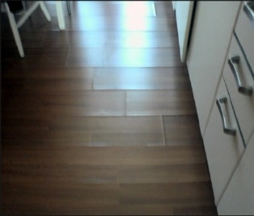 |  | 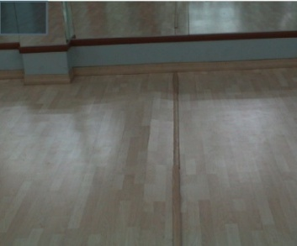

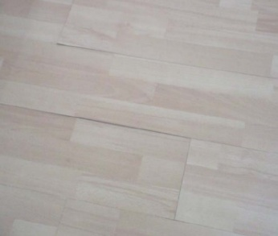
 |  |  | 솟음 및 단차 |  | 틈 및 맞춤 불량 |  | 이색
 |  |  |  |  |  |  | 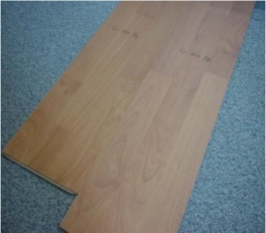

 |  | (15) 각 실별 단부구간(걸레받이 시공 구간)의 본드 미도포로 인한 하자가 발생하지 않도록
 |  | (13) 밀실하게 도포 후 시공하여야 한다.
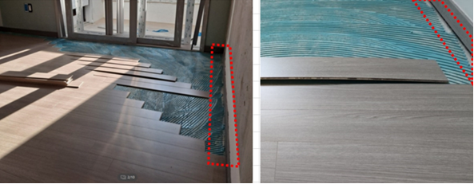

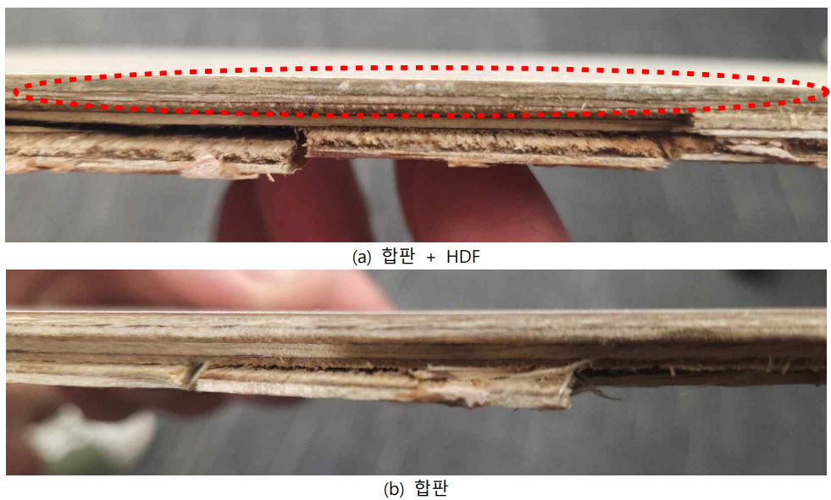
 |  | (16) 항온항습기 시험결과 (MDF/HDF 혼합자재) 곰팡이에 취약함을 확인하였으며,
 |  | (14) 이를 참고하여 자재선정 및 승인요청하여야 한다.(당사 품질기술팀 시험실시)
 |  | -17

 |  | (17) 입고된 자재는 도난분실이 없도록 조치해야 하며, 도난 및 파손된 물량에 대한
 |  | (17) 증.감은 없음을 감안하여 견적하여야 한다.
 |  | (17) 문지방 주위의 마감턱높이는 사전에 "갑"과 협의 후 시공하여야 한다.
 |  | (18) 자재는 포장된 상태로 공사 72시간 전 현장에 반입하고, 청결하고 통풍이 잘되는 장소에
 |  | (18) 수평으로 눕혀서 보관하여야 한다. 또한, 시공 전 24시간부터 온도는 상온(15도 이상)
 |  | (18) 유지(동절기 기간 현장 바닥온도는 5도 이상), 습도는 75% 이하를 유지하여야 한다.
 |  | (19) 자재운반 및 취급시 파손되지 않도록 주의하고, 손상된 제품은 즉시 반출하여야 한다.
 |  | (20) 시공된 치장 목질 플로어링 보드의 손상부분은 "갑"과 협의 후 적합한 방법으로
 |  | (20) 보수하여야 하며, 니스 등의 표면코팅제의 사용은 절대 금한다.
 |  | (21) 실별 실측을 시행하고, 판나누기 시공상세도를 작성하여 "갑"의 승인을 득하여야 한다.
 |  | (22) 현관디딤판 시공부위는 노출부위가 일정하도록 바닥 선덧바름 등을 하여야 한다.
 |  | (23) 자재 입고는 LOSS율 3%를 포함하고, AS물량으로 전체(계약)물량의 0.5%를 "갑"에
 |  | (23) 이관하여야 하고 이를 포함 견적하여야 한다.
 |  | (24) 본물량 입고시 초기에 이관을 실시하고, 관리는 "갑"에서 실시한다.
 |  | (25) 주방가구 하부는 시공 전 깨끗이 청소하고 시공하여야 한다.
 |  | (26) 작업완료 후 창문을 철저히 닫아 우천시 피해가 발생하지 않도록하여야 한다.
 |  | (27) 샘플세대는 선시공하여야 하며, 시공범위 및 세대수는 "갑"과 사전에 협의하여야 한다.
 |  | (28) 현관 중문 레일과 접하는 바닥의 레벨 차이가 있을 경우 그라인더 또는 덧바름을
 |  | (28) 통하여 바닥 레벨을 균등하게 맞추어 시공하여야 한다.
 |  | (29) 재료분리대 반입 및 시공 전 "갑"의 승인을 득하여야 한다.
 |  | (30) 마루 보양재는 준공청소 투입 전 제거 후 반출함을 기준으로 하며, 세부일정은 "갑"과
 |  | (30) 사전에 협의하여야 한다. 보양재 제거 후 일부 찍힘 및 긁힘 등의 하자는 즉시 조치
 |  | (30) 하여야 하며,전에 협의하여야 한다.
 |  | (31) 어린이집, 경로당, 다함께 돌봄센터 등을 "갑"의 현장사무실과 감리단사무실로 사용
 |  | (31) 예정이므로 이중보양하여 손상을 방지하여야 하며, 이를 포함 견적하여야 한다.
 |  | - 세부 구간 및 시점은 "갑"과 협의 필요
 |  | (32) 경로당, 어린이집 등 부대시설에 적용되는 자재는 법규에 따른 방염성능 또는 난연성능
 |  | (32) 요구 시 기준을 만족하는 제품을 적용한다.
 |  | (33) 강마루 소판은 내수합판으로 구성된 자재를 사용하여야 한다.
 |  | - 섬유판, 파티클보드, OSB 등 사용금지
 |  | (34) 강마루 소판에 적용되는 합판은 내수합판을 사용하고 내수합판을 확인할 수 있는
 |  | (34) 성적서 및 납품확인서를 제출하여야 한다.
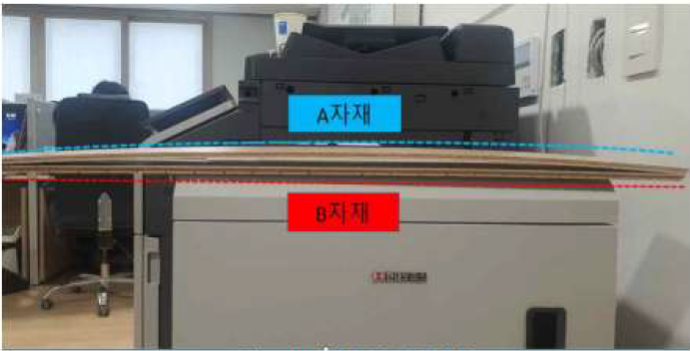

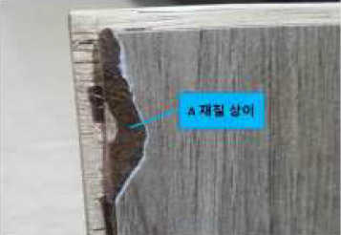
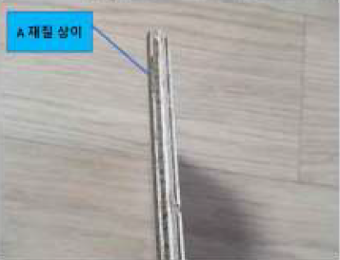

 |  | (35) 강마루 접착제는 환경표지 인증을 받은 제품을 사용하여야 하며, 환경표지 인증서를
 |  | (35) "갑"에게 제출하여야 한다.
 |  | (36) 강마루 샘플 최소 5장이상을 "갑"에게 제출하여야 한다.
 |  | (37) 강마루 시공 전 바탕면정리 실시하여야 하고, 이를 포함 견적하여야 한다.
 |  | - 바탕면 요철 등 이물질을 제거
 |  | - 코너구간, 목창호 하부씰 주위 등 일부 단차부위 그라인딩
 |  | (38) 마루 시공 전 바닥 그라인더 작업은 반드시 집진 시설을 설치하여야 하고, 가구, 벽지 등
 |  | (39) 마감재 오염이 발생하지 않도록 사전준비를 철저히 하여야 한다.
 |  | (39) 주방가구 하부는 레벨기를 활용하여 좌,우 평활도를 맞추어 주방가구 마감 시 단차가
 |  | (38) 발생하지 및 레벨을 맞추어 시공하여야 한다.
 | 3. 친환경자재의 적용 (녹색건축물 인증 만족제품 사용)
 |  | 1) 당 현장 내 모든 단위세대 마루공사를 포함한다.
 |  | 2) 당 현장 내 적용되는 마루공사는 다음 사항에 준한 친환경 자재를 적용해야 하며 공인기관의
 |  | 2) 시험성적서를 제출하여야 한다.
 |  | (1) 마루 및 접착제
 |  |  | 시험항목 |  | 방산속도 |  | 비 고
 |  |  | HCHO | 소형챔버법 | 0.015 mg/㎡ㆍh 이하 |  | - 원자재 : 데시게이터법 만족 - 완제품 : 2개 기준 모두 만족
 |  |  |  | 데시게이터법 | 0.3 mg/L 이하
 |  |  | TVOCs |  | 0.10 mg/㎡ㆍh 이하
 |  |  | 톨루엔 |  | 0.08 mg/㎡ㆍh 이하
 |  | 3) 친환경자재의 시공 및 품질관리 기준
 |  | (1) 자재의 인수 검사
 |  | - "갑"은 외주성 자재를 포함한 친환경 자재가 현설 및 계약요건에 부합하는 자재인지
 |  | - 입고 반드시 기술자료 등 검토, 확인하여야한다.
 |  | (2) 보관
 |  | - 자재의 보관 시 건자재의 경우 신너, 페인트, 접착제 등 유해성 액상류에 의해
 |  | - 노출ㆍ오염되지 않도록 적절한 장소에 보관하여야 한다.
 |  | - 도료류, 접착제류는 유해성 액상류가 침투되거나 섞이지 않도록 주의하여야 한다.
 |  | (3) 품질시험 및 검사
 |  | - 기술자료의 적정성 확인 : "갑"의 품질요원은 친환경자재에 대한 업체의 기술자료의
 |  | - 적정성을 확인하고 관련자료를 유지ㆍ관리하여야 한다.
 |  | - 친환경자재에 대한 현장 시험 : "갑"이 인증한 자재라 할지라도 납품 시 또는 시공 중
 |  | - 유해한 냄새가 나는 등, 문제가 있다고 의심되는 경우 품질시험요원은 관련부서에
 |  | - 통보하고 적합한 자재인지 확인하여야 한다.
 |  | - 공사현장 반입 전 검사
 |  | ☞ 샘플채취는 발주처 입회하에 무작위 방식으로 실시하여야 한다.
 |  | ☞ 원소재 또는 생산라인 상의 자재에 대해 검증시험을 의뢰하고, PM부서에 결과를
 |  | ☞ 통보하여야 한다.
 |  | ☞ 샘플 채취 수량 및 시험항목은 다음과 같다.
 |  |  | 구분 |  | LOT | 샘플채취 | 시험항목
 |  |  | 원자재 | HPL | 1,000매 | 1매 | 데시데이터법
 |  |  |  | 합판 | 1,000매 | 1매
 |  |  | 완제품 | 강마루 | 2,000㎡ | 1박스 | 데시게이터 + 소형챔버법
 |  | - 샘플채취 절차
 |  | ☞ "을"은 시험대상 원자재가 준비되면 "갑"에게 샘플채취 가능여부를 사전에 통보한다.
 |  | ☞ 샘플 채취는 "갑"의 입회 하에 실시하며, 채취된 샘플은 식별이 가능하도록 마킹을 실
 |  | ☞ 시한 후 시험 규격에 맞는 치수로 시험편을 재단하여야 한다.
 |  | ☞ 원자재의 경우 데시게이터법에 따라 시험을 실시하고, KOLAS인증시험 기관에서
 |  | ☞ KOLAS 성적서 받을 수 있도록 의뢰시험 실시하여야 한다.
 |  | ☞ 완제품은 데시게이터법에 따른 시험과 소형챔버법에 따른 시험을 모두 실시하여야한다.
 |  | ☞ 한다.
 |  | - 부적합 발생 시 조치
 |  | ☞ 공사 현장 반입 전 검사에서 부적합 발생 시 해당 LOT 제품은 모두 반출하고, 1회에
 |  | ☞ 한하여 다시 샘플을 채취한 후 재시험을 실시하여야 한다.
 |  | ☞ 재시험에서도 부적합 판정 시 다음 조치를 적용 한다.
 |  | (a) 향후 1년간 본 공사관련 입찰 참여를 제한 한다.
 |  | (b) 해당 자재의 납품 계약을 해지하거나 본 공사 관련 계약을 취소할 수 있다.
 |  | - 공사현장 반입 후 검사
 |  | ☞ 공사현장 반입 후 자재에 대하여 제품 상태, 규격, 수량 및 승인 자재와의 일치
 |  | ☞ 여부를 확인하여야 한다.
 |  | ☞ 반입된 자재는 포장 상태, 파손 여부 및 제조 LOT가 공장 점검 시 샘플 채취한
 |  | ☞ 자재와 동일한지 확인하여야 한다.
 |  | ☞ 반입된 강마루 자재 중 무작위로 샘플을 채취한 후, 간이 침지박리 시험을 실시
 |  | ☞ 하여야 한다.
 |  | ☞ 간이 침지박리 시험은 현장 관리 직원이 실시하며 시험 방법은 다음과 같다.
 |  | (a) 강마루 폭을 기준으로 정사각형이 되도록 강마루를 절단
 |  | (b) 시편을 끊는 물에서 투입 후 2시간 가열
 |  | (c) 2시간 이후 HPL 탈락여부, 합판 접착층 박리여부 확인
 |  | (d) HPL탈락 및 합판 접착층 박리 시 외주구매팀, 품질기술팀, PM부서에 공유한다.
 |  | ☞ 반입된 강마루 자재 중 무작위로 샘플을 채취하여 조립시험을 실시하여야 한다.
 |  | ☞ 조립 시험은 현장 관리 직원이 실시하며 시험 방법은 다음과 같다.
 |  | (a) 강마루 본물량 입고 시 무작위로 강마루 샘플 14장 채취
 |  | (b) 채취한 강마루 조립시험 실시
 |  | (c) 조립이 원활하게 이루어지지 않거나, 조립 후 들뜸이 발생되면 전량 반출조치
 |  | (4) 하자보수 및 청소 시 유의점
 |  | - 하자보수 시 친환경 자재와 동일한 자재로 시공하여야 한다.
 |  | - 청소 등을 할 경우, 신너 등 용제류의 유해한 자재의 사용을 자제하며, 사용 후 반드시
 |  | - 환기 관리를 철저히하여야 한다.
 |  | - 단위세대 내 액상자재류(신너, 페인트, 코킹 등)에 대한 관리를 철저히하여야 한다.
 |  | - 단위세대 내 청소, 보수용 자재 및 보양용 자재의 접착제 관리도 철저히하여야 한다.
 |  | 4) 제출서류
 |  | (1) "을"은 현장 시공 전, 아래의 친환경자재에 대한 기술자료를 취합하여 "갑"에게
 |  | (1) 제출하여야 한다.
 |  | - MSDS(Material Safety Data Sheet 물질보건안전자료)
 |  | - 친환경 자재 시공에 대한 품질보증서약서("을" → "갑")
 |  | - 친환경 자재 납품에 대한 품질보증서약서(자재업체 → "을" → "갑")
 |  | (2) "을"이 자재 제조사로부터 접수받아 제출
 |  | - 녹색건축 인증에 필요한 인증서
 |  | ☞ 환경성 선언제품으로 환경성적표지 인증서(저탄소 인증)
 |  | ☞ 친환경자재 환경표지 인증서
 |  | ☞ 인증사유 : 유해물질저감, 자원순환성향상, 실내공기오염저감
 |  | ☞ 공인시험기관 성적서 제출 : KS 시험성적서, 유해물질 저감 인증 성적서
 |  | ☞ 기준 : “7일후 TVOC 방출량 0.10mg/㎡·h이하, HCHO 0.015mg/㎡·h이하
 |  | (단, 실란트의 경우 0.1mg/m·h이하, HCHO 방출량 0.01mg/m·h이하)

